G.14.1
Gráfico 14.1. Víctimas y denunciados por violencia de género con orden de protección o medidas cautelares dictadas en el año de referencia.
Periodo 2011-2024.

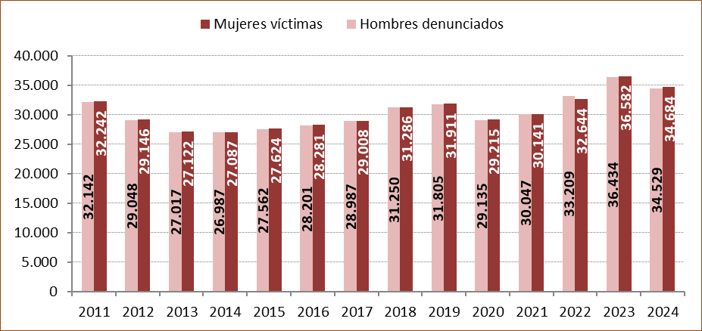

Fuente: Elaboración propia a partir de los datos de la Estadística de Violencia Doméstica y Violencia de Género (INE).

G.14.2
Gráfico 14.2. Víctimas de violencia de género con orden de protección o medidas cautelares dictadas en el año de referencia, por grupo de edad. Tasas por mil mujeres de 14 y más años¹.
Año 2024.

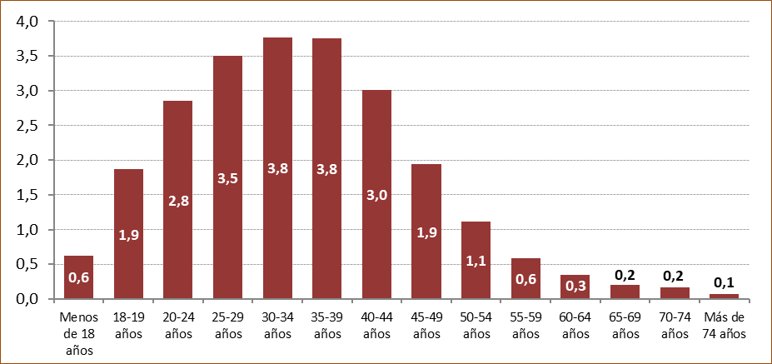

1. Para el cálculo de la tasa del grupo de edad de menos de 18 años se ha utilizado la población de mujeres de 14 a 17 años aunque entre las víctimas podría haber menores de 14 años.

Fuente: Elaboración propia a partir de los datos de la Estadística de Violencia Doméstica y Violencia de Género (INE).

G.14.3
Gráfico 14.3. Víctimas de violencia de género con orden de protección o medidas cautelares dictadas en el año de referencia, por lugar de nacimiento. Tasas por mil mujeres de 14 y más años¹.
Último quinquenio.

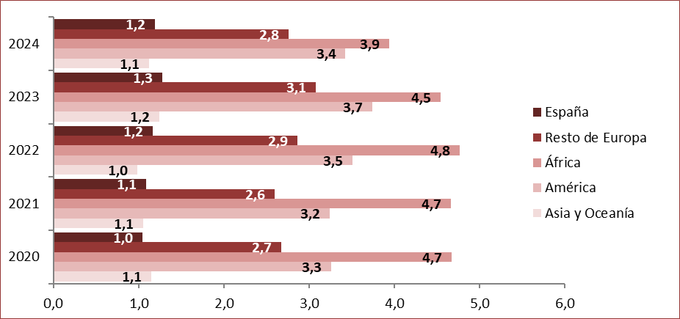

1. Para el cálculo de las tasas se ha tenido en cuenta la población de mujeres de 14 y más años aunque entre las víctimas podría haber menores de 14 años.
A diferencia del resto de tasas de este capítulo, la población utilizada en este gráfico y en el G.14.7 es la de la Estadística Continua de Población,
por ser imposible obtener la desagregación necesaria a partir del Censo Anual de Población.

Fuente: Elaboración propia a partir de los datos de la Estadística de Violencia Doméstica y Violencia de Género (INE).

G.14.4
Gráfico 14.4. Variación interanual del número de víctimas de violencia de género con orden de protección o medidas cautelares dictadas en el año de referencia, por comunidad autónoma¹. Porcentaje sobre el año anterior.
Año 2024.

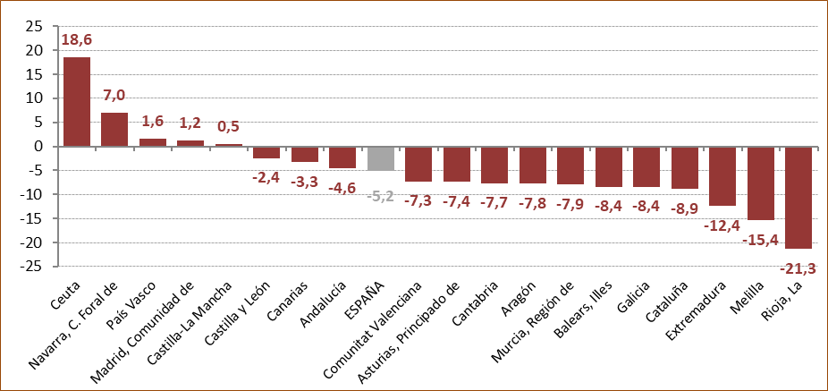

1. Comunidad autónoma se refiere a la de inscripción en el Registro central según la ubicación del órgano judicial que ha incoado el procedimiento.

Fuente: Elaboración propia a partir de los datos de la Estadística de Violencia Doméstica y Violencia de Género (INE).

G.14.5
Gráfico 14.5. Víctimas de violencia de género con orden de protección o medidas cautelares dictadas en el año de referencia, por comunidad autónoma¹. Tasas por mil mujeres de 14 y más años².
Año 2024.

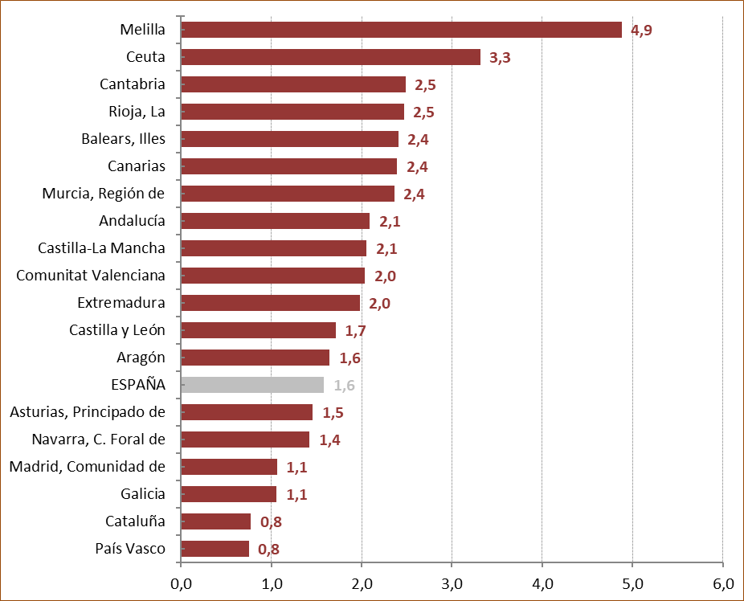

1. Comunidad autónoma se refiere a la de inscripción en el Registro central según la ubicación del órgano judicial que ha incoado el procedimiento.
2. Para el cálculo de las tasas se ha tenido en cuenta la población de mujeres de 14 y más años aunque entre las víctimas podría haber menores de 14 años.

Fuente: Elaboración propia a partir de los datos de la Estadística de Violencia Doméstica y Violencia de Género (INE).

G.14.6
Gráfico 14.6. Denunciados por violencia de género con adopción de orden de protección o medidas cautelares dictadas en el año de referencia, por grupo de edad. Tasas por mil hombres de 14 y más años.
Año 2024.

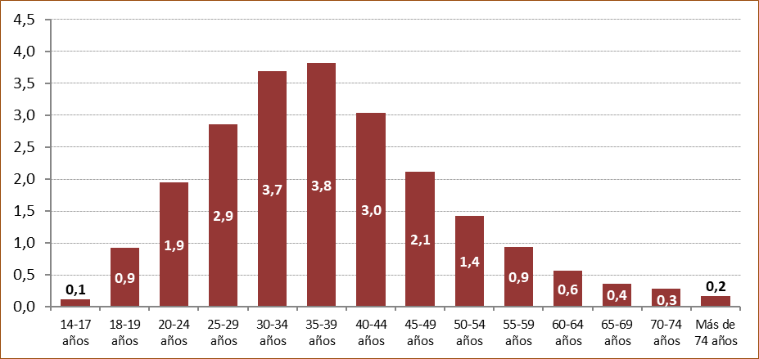

Fuente: Elaboración propia a partir de los datos de la Estadística de Violencia Doméstica y Violencia de Género (INE).

G.14.7
Gráfico 14.7. Denunciados por violencia de género con adopción de orden de protección o medidas cautelares dictadas en el año de referencia, por lugar de nacimiento. Tasas por mil hombres de 14 y más años¹.
Último quinquenio.

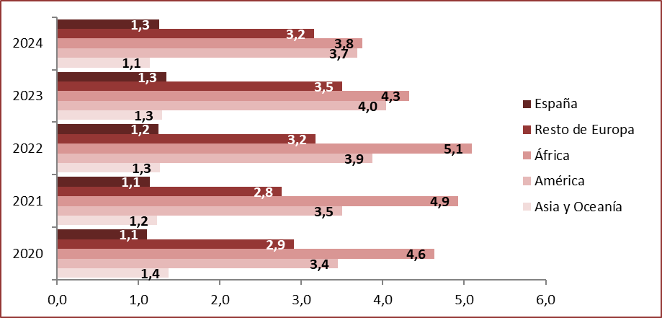

1. A diferencia del resto de tasas de este capítulo, la población utilizada en este gráfico y en el G.14.3 es la de la Estadística Continua de Población,
por ser imposible obtener la desagregación necesaria a partir del Censo Anual de Población.

Fuente: Elaboración propia a partir de los datos de la Estadística de Violencia Doméstica y Violencia de Género (INE).

G.14.8
Gráfico 14.8. Variación interanual del número de denunciados por violencia de género con adopción de orden de protección o medidas cautelares dictadas en el año de referencia, por comunidad autónoma¹.
Año 2024.

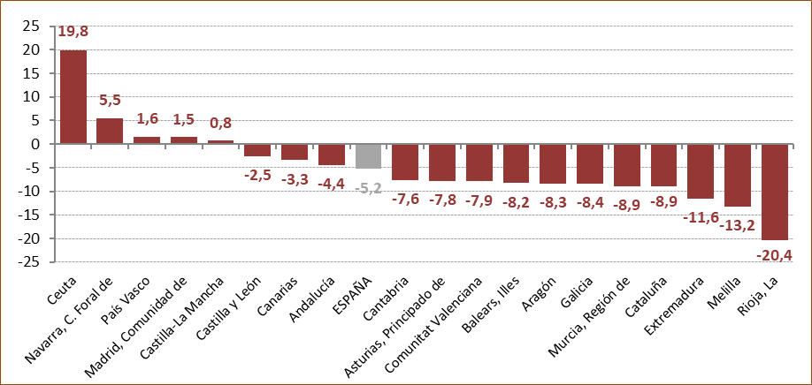

1. Comunidad autónoma se refiere a la de inscripción en el Registro central según la ubicación del órgano judicial que ha incoado el procedimiento.

Fuente: Elaboración propia a partir de los datos de la Estadística de Violencia Doméstica y Violencia de Género (INE).

G.14.9
Gráfico 14.9. Denunciados por violencia de género con adopción de orden de protección o medidas cautelares dictadas en el año de referencia, por comunidad autónoma¹. Tasas por mil hombres de 14 y más años.
Año 2024.

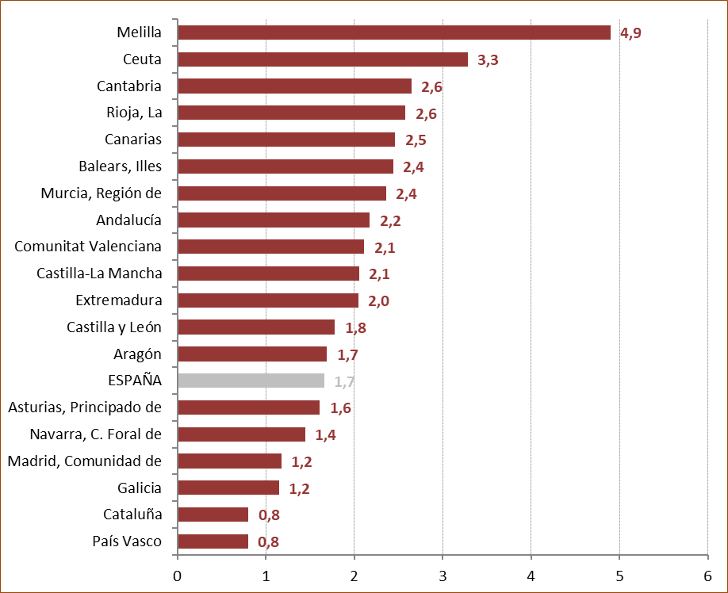

1. Comunidad autónoma se refiere a la de inscripción en el Registro central según la ubicación del órgano judicial que ha incoado el procedimiento.

Fuente: Elaboración propia a partir de los datos de la Estadística de Violencia Doméstica y Violencia de Género (INE).

G.14.10
Gráfico 14.10. Distribución porcentual de las víctimas de violencia de género con orden de protección o medidas cautelares dictadas en el año de referencia según el tipo de relación con el denunciado.
Último quinquenio.

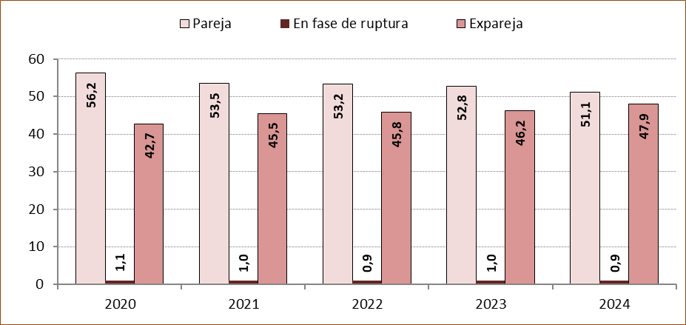

Fuente: Elaboración propia a partir de los datos de la Estadística de Violencia Doméstica y Violencia de Género (INE).

G.14.11
Gráfico 14.11. Infracciones penales imputadas a denunciados por violencia de género en asuntos con orden de protección o medidas cautelares dictadas en el año de referencia.
Periodo 2011-2024.

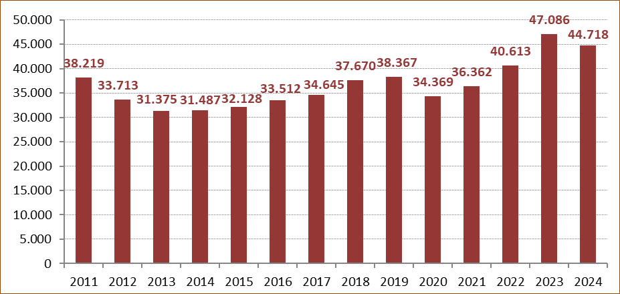

Fuente: Elaboración propia a partir de los datos de la Estadística de Violencia Doméstica y Violencia de Género (INE).

G.14.12
Gráfico 14.12. Víctimas de violencia de género con orden de protección o medidas cautelares dictadas en el año de referencia, por comunidad autónoma.
Año 2024.

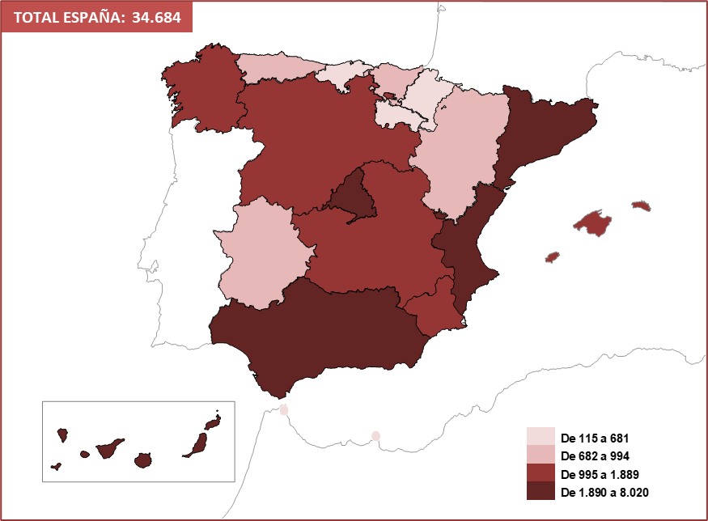

Fuente: Elaboración propia a partir de los datos de la Estadística de Violencia Doméstica y Violencia de Género (INE).

G.14.13
Gráfico 14.13. Víctimas de violencia de género con orden de protección o medidas cautelares dictadas en el año de referencia, por comunidad autónoma. Tasas por mil mujeres de 14 y más años.
Año 2024.

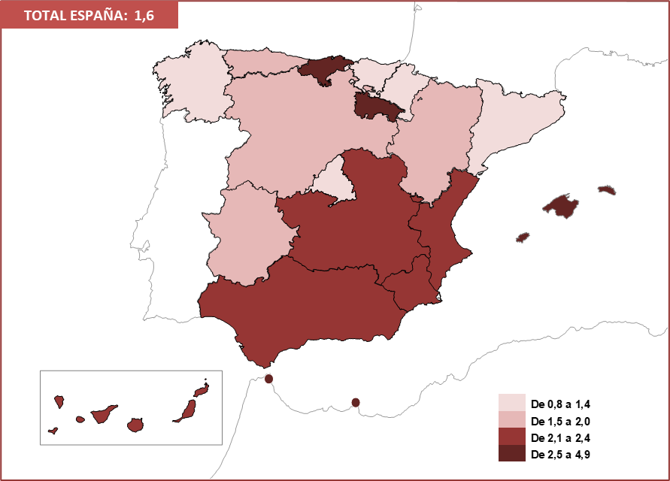

Fuente: Elaboración propia a partir de los datos de la Estadística de Violencia Doméstica y Violencia de Género (INE).

G.14.14
Gráfico 14.14. Denunciados por violencia de género con adopción de orden de protección o medidas cautelares dictadas en el año de referencia, por comunidad autónoma.
Año 2024.

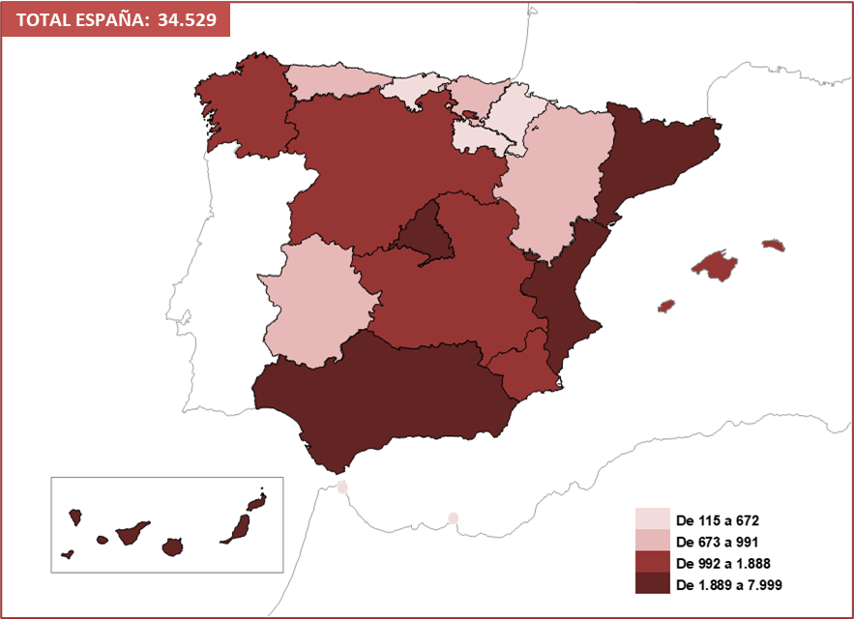

Fuente: Elaboración propia a partir de los datos de la Estadística de Violencia Doméstica y Violencia de Género (INE).

G.14.15
Gráfico 14.15. Denunciados por violencia de género con adopción de orden de protección o medidas cautelares dictadas en el año de referencia, por comunidad autónoma. Tasas por mil hombres de 14 y más años.
Año 2024.

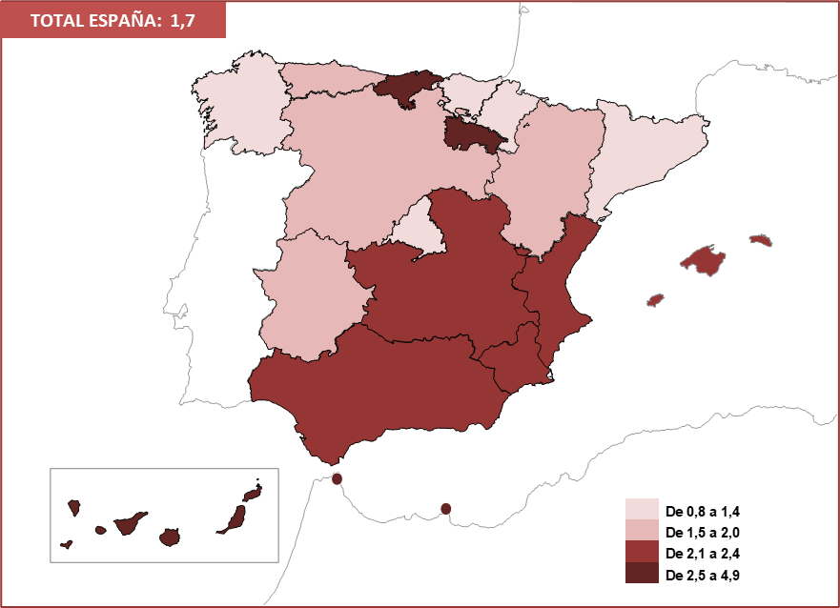

Fuente: Elaboración propia a partir de los datos de la Estadística de Violencia Doméstica y Violencia de Género (INE).

